List1
 |  |  | POPISOVÝ LIST
 |  |  | Platný od roku 2019

Jméno___________________________________ |  |  |  | Datum narození__________________

Životní číslo_____________________________ |  |  |  | Výžeh___________________________

Plemeno_________________________________ |  |  |  | Mikročip___________________________________

Popis___________________________________________________________________________

________________________________________________________________________________

________________________________________________________________________________

Otec_____________________________________ |  |  |  | Matka_____________________________________

 |  | MÍRY | KVH | KVP | OH | Ohol
 |  | cm

Majitel__________________________________________________________________________

Poslat na adresu__________________________________________________________________
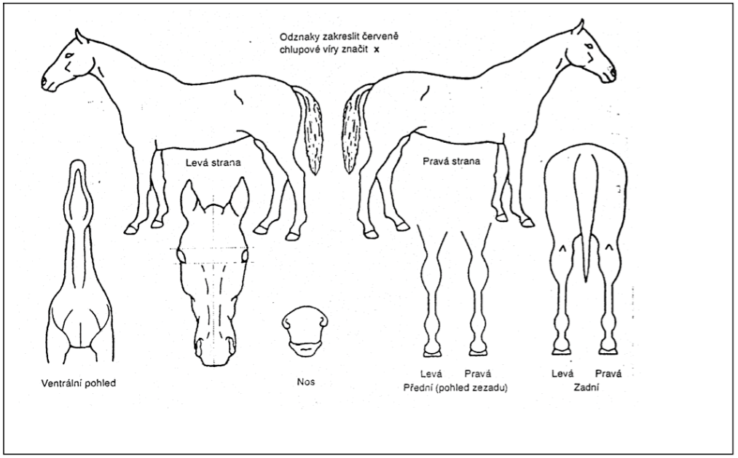

Místo posouzení___________________________ |  |  |  | Datum_____________________________________

Ověřeno (požadavek na ÚE):

Bodové hodnocení exteriéru

 | Znak |  |  |  | Známka
 | a | Plemenný typ a pohlavní výraz
 | b4 | Rámec
 | b1 | Hlava
 | b2 | Krk
 | b3 | Hřbet
 | b5 | Přední končetiny
 | b6 | Zadní končetiny
 | b | Stavba těla - součet b:6 |  |  | #VALUE!
 | c | Krok
 | d | Klus
 | j | Mechanika pohybu - (c+d) / 2 |  |  | #VALUE!
 |  | Výsledná známka - (a+b+j) / 2 |  |  | #VALUE!

Lineární popis zevňejšku

Vady a odchylky:

Místo a datum posouzení: |  |  |  | Hodnotitel/hodnotitelská komise:

____________________________________ |  |  |  | ___________________________________________

 |  |  |  | ___________________________________________

 |  |  |  | _________________________________________________

